Sereh Wangi
TABEL 8 |  |  |  |  |  |  | mas eko |  |  |  |  |  |  |  | Sereh Wangi
LUAS AREAL, PRODUKSI DAN PRODUKTIVITAS PERKEBUNAN RAKYAT
TANAMAN SEMUSIM DI JAWA TENGAH TAHUN 2024
KOMODITAS : SEREH WANGI

Luas Areal Sereh Wangi Jateng (Ha)
Kab. Batang | 14.00
Kab. Cilacap | 13.35
Kab. Pemalang | 11.84
Kota Semarang | 10.50
Kab. Banjarnegara | 10.00
Kab. Purbalingga | 7.50
Kab. Kebumen | 3.00
Kab. Semarang | 2.00
Kab. Brebes | 0.95
No. | Kabupaten / Kota | Luas Areal |  | Produksi |  | Petani Pekebun (KK) |  |  | BERDASARKAN TOTAL AREAL |  | BERDASARKAN LUAS PANEN |  | BERDASARKAN JUMLAH PRODUKSI
 |  | Ditanam (Ha) | Dipanen (Ha) | Jumlah (Ton) | Rata-rata (Kg/Ha)
1 | 2 | 3 | 4 | 5 | 6 | 7 |  |  | KAB/KOTA | TANAM | KAB/KOTA | PANEN | KAB/KOTA | PRODUKSI
1 | Kab. Cilacap | 13.35 | 12.75 | 0.30 | 24 | 73.00 |  |  | Kab. Batang | 14.00 | Kab. Batang | 14.00 | Kab. Batang | 1.19
2 | Kab. Banyumas | - | - | - | - | - |  |  | Kab. Cilacap | 13.35 | Kab. Cilacap | 12.75 | Kab. Pemalang | 0.33
3 | Kab. Purbalingga | 7.50 | 7.50 | 0.14 | 19 | 45.00 |  |  | Kab. Pemalang | 11.84 | Kab. Pemalang | 11.84 | Kab. Cilacap | 0.30
4 | Kab. Banjarnegara | 10.00 | - | - | - | 40.00 |  |  | Kota Semarang | 10.50 | Kota Semarang | 10.50 | Kab. Purbalingga | 0.14
5 | Kab. Kebumen | 3.00 | 3.00 | 0.03 | 10 | 150.00 |  |  | Kab. Banjarnegara | 10.00 | Kab. Banjarnegara | - | Kab. Brebes | 0.08
6 | Kab. Purworejo | - | - | - | - | - |  |  | Kab. Purbalingga | 7.50 | Kab. Purbalingga | 7.50 | Kota Semarang | 0.06
7 | Kab. Wonosobo | - | - | - | - | - |  |  | Kab. Kebumen | 3.00 | Kab. Kebumen | 3.00 | Kab. Kebumen | 0.03
8 | Kab. Magelang | - | - | - | - | - |  |  | Kab. Semarang | 2.00 | Kab. Semarang | 2.00 | Kab. Semarang | 0.02
9 | Kab. Boyolali | - | - | - | - | - |  |  | Kab. Brebes | 0.95 | Kab. Brebes | 0.95
10 | Kab. Klaten | - | - | - | - | -
11 | Kab. Sukoharjo | - | - | - | - | -
12 | Kab. Wonogiri | - | - | - | - | -
13 | Kab. Karanganyar | - | - | - | - | -
Produksi Sereh Wangi Jateng (Ton)
Kab. Batang | 1.19
Kab. Pemalang | 0.33
Kab. Cilacap | 0.30
Kab. Purbalingga | 0.14
Kab. Brebes | 0.08
Kota Semarang | 0.06
Kab. Kebumen | 0.03
Kab. Semarang | 0.02
14 | Kab. Sragen | - | - | - | - | -
15 | Kab. Grobogan | - | - | - | - | -
16 | Kab. Blora | - | - | - | - | -
17 | Kab. Rembang | - | - | - | - | -
18 | Kab. Pati | - | - | - | - | -
19 | Kab. Kudus | - | - | - | - | -
20 | Kab. Jepara | - | - | - | - | -
21 | Kab. Demak | - | - | - | - | -
22 | Kab. Semarang | 2.00 | 2.00 | 0.02 | 10 | 7.00
23 | Kab. Temanggung | - | - | - | - | -
24 | Kab. Kendal | - | - | - | - | -
25 | Kab. Batang | 14.00 | 14.00 | 1.19 | 85 | 43.00
26 | Kab. Pekalongan | - | - | - | - | -
27 | Kab. Pemalang | 11.84 | 11.84 | 0.33 | 28 | 99.00
28 | Kab. Tegal | - | - | - | - | -
29 | Kab. Brebes | 0.95 | 0.95 | 0.08 | 84 | 4.00 | lsm autralia apa? mendapat bantuan lsm Kompak (kemitraan australia) dan SPEK0HAM berupa bibit dan alat2 pasca panen di kec Larangan dan Ketanggungan; | answered blm di paste file tidak ada;
30 | Kota Surakarta | - | - | - | - | -
31 | Kota Salatiga | - | - | - | - | -
32 | Kota Semarang | 10.50 | 10.50 | 0.06 | 6 | -
JAWA TENGAH 2024 |  | 73.14 | 62.54 | 2.15 | 34.38 | 461
JAWA TENGAH 2023 |  | 262.14 | 230.04 | 51.37 | 223 | 1,030
JAWA TENGAH 2022 |  | 287.05 | 266.75 | 56.86 | 213 | 1,185
JAWA TENGAH 2021 |  | 288.00 | 278.70 | 50.01 | 179 | 772
JAWA TENGAH 2020 |  | 282.15 | 266.55 | 41.20 | 155 | 716
JAWA TENGAH 2019 |  | 249.95 | 241.35 | 11.97 | 50 | 531
 | Wujud Produksi : Minyak Sereh
Perkembangan Produksi Sereh Wangi

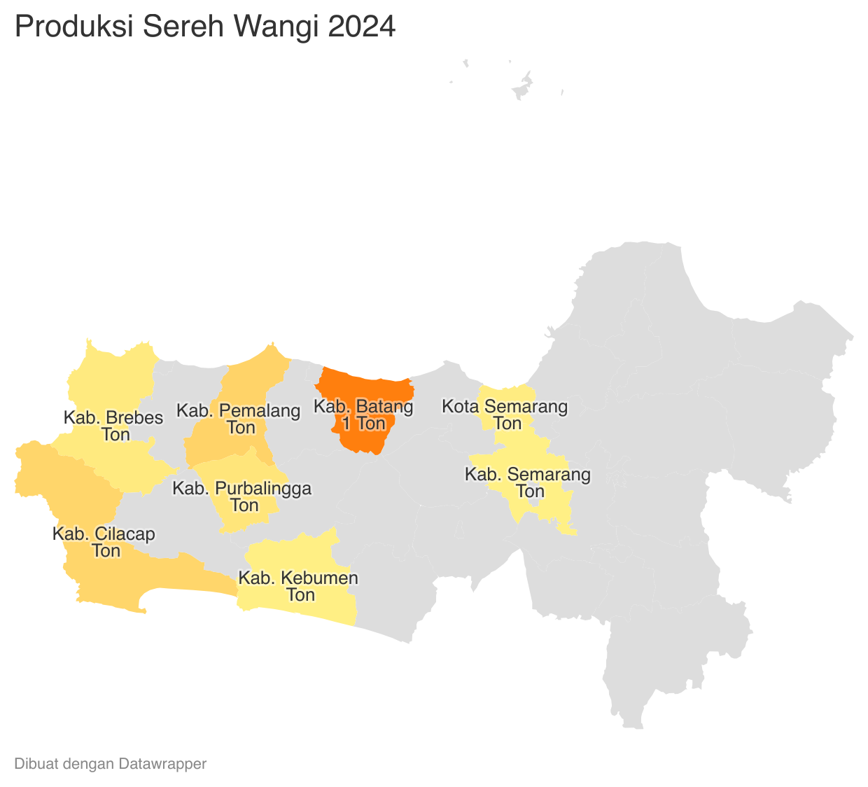
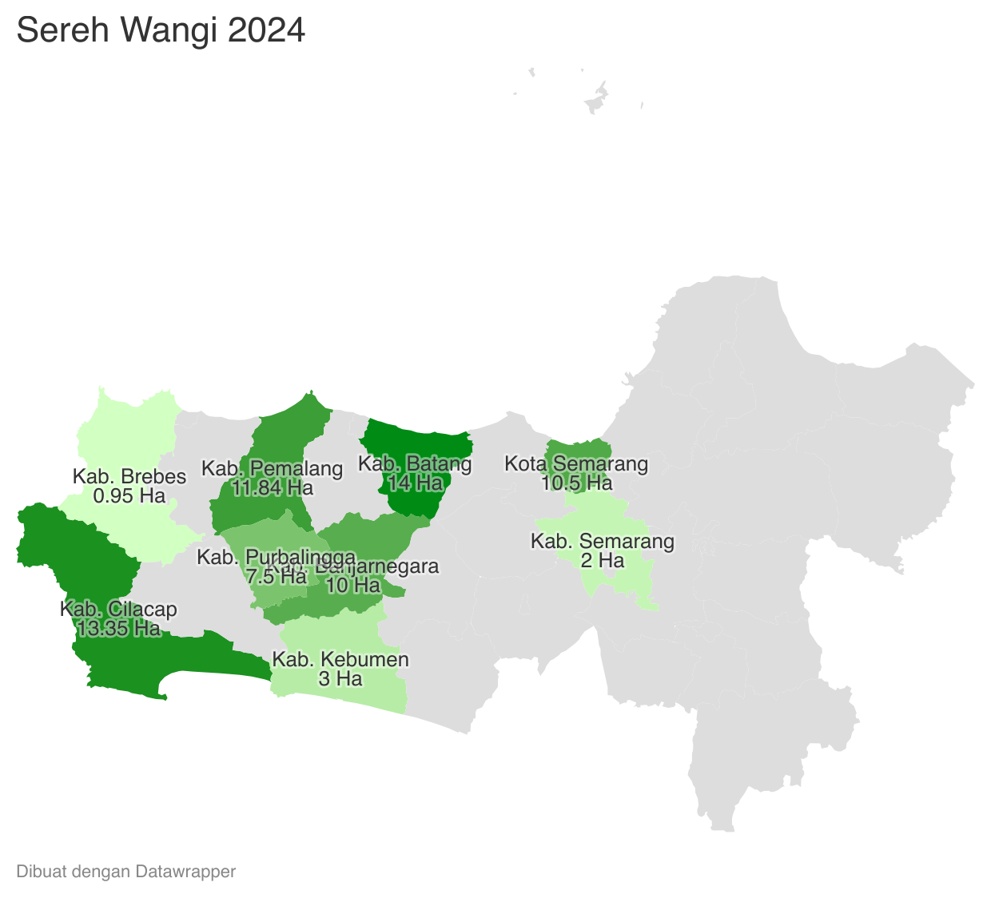
 |  |  |  |  |  | https://datawrapper.dwcdn.net/AaLH8/1/ |  |  |  |  |  |  |  | https://datawrapper.dwcdn.net/AaLH8/1/
 | Tahun | Produksi
 | 2024 | 2.15
 | 2023 | 51.37
 | 2022 | 56.86
 | 2021 | 50.01
 | 2020 | 41.20
 | 2019 | 11.97
 | 2018 | 307.32
 | 2017 | 630.51
 | 2016 | 2.48
 | 2015 | 2.86
 | 2014 | 97.54
 | 2013 | 145.61
 | 2012 | 182.84
 | 2011 | 0.98
 | 2009 | 58.99

